Spis treści
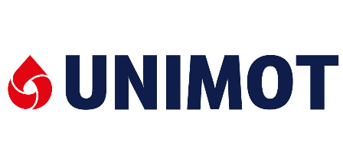
GRUPA KAPITAŁOWA UNIMOT

Wybrane skonsolidowane dane finansowe

1. Skrócone skonsolidowane sprawozdanie z całkowitych dochodów
2. Skrócone skonsolidowane sprawozdanie z sytuacji finansowej
3. Skrócone skonsolidowane sprawozdanie z przepływów pieniężnych
4. Wybrane wskaźniki finansowe
5. Wolumeny sprzedaży
6. Skrócone skonsolidowane sprawozdanie z całkowitych dochodów*
 | 6.1. Segment ON+BIO
 | 6.2. Segment LPG
 | 6.3. Segment gaz ziemny
 | 6.4. Segment energia elektryczna
 | 6.5. Segment fotowoliatika
 | 6.6. Segment stacje paliw
 | 6.7. Pozostałe produkty ropopochodne

* Grupa w sprawozdaniach finansowych wyodrębnia także pozostałą działalność i funkcje korporacyjne oraz dokonuje eliminacji rozrachunków w Grupie

Niniejszy dokument został przygotowany wyłącznie w celach informacyjnych. Oficjalnym źródłem danych finansowych i informacji o Spółce są opublikowane raporty okresowe.

